competidores
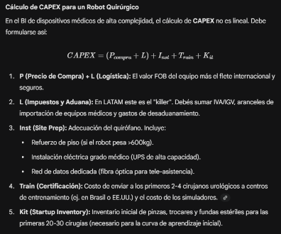
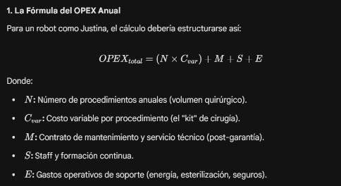
id_competidor | nombre_robot | proveedor | país_proveedor | tipo_cirugias | para_cirugía_renal | prom_disminucion_dias_internacion | precio_compra | costo_importación_e_impuestos | costo_site_prep_refracción_min | costo_site_prep_refracción_max | c_var | costo_kit_cirugía | num_procedimientos_anuales | mantenim_postgarantia_anual | formación_continua_staff | E_gastos_operativos_anuales
1 | Da Vinci | Intuitive Surgical Inc. | Estados Unidos | bariatrica, cardíaca, colorectal, cirugía general, ginecología, cabeza y cuello, biopsia de pulmón, urología | Si | 2,5 | 2500000 | 181545 | 125000 | 600000 | 9094 | 3000 | 161 | 150000 | No incluido (se vincula a los Service Care Plans) | 9250
2 | Versius | CMR Surgical Ltd. | Reino Unido | laparoscópica, ginecológica, torácica, urológica, colorrectal | Si | 1,5 | 1000000 | 181545 | 55000 | 150000 | 9773 | 2000 | 208 | 75000 | No incluido (disponible mediante suscripción a su ecosistema digital) | 10000
3 | Hugo RAS | Medtronic plc | Irlanda | urología, ginecología, cirugía general | Si | 1,5 | 1200000 | 181545 | 100000 | 240000 | 8110 | 2500 | 124 | 115000 | Parcialmente (simulaciones avanzadas tienen un costo adicional) | 8250
4 | ROSA | Zimmer Biomet | Estados Unidos | traumatología (rodilla, cadera) | No | 1,5 | 1500000 | 181545 | 75000 | 250000 | 2200 | 2200 | 200 | 100000 | No incluido (gestionado por el Zimmer Biomet Institute) | 11600
5 | Mako SmartRobotics | Stryker Corporation | Estados Unidos | traumatología (rodilla, cadera) | No | 1,5 | 1400000 | 181545 | 90000 | 290000 | 2600 | 2500 | 238 | 100000 | Incluido (ofrecen educación técnica continua a través de personal dedicado) | 10300
6 | Toumai | MicroPort MedBot | China | urología, cirugía general, torácica, ginecológica y pediátrica | Si | 1,5 | 1500000 | 181545 | 110000 | 400000 | 6820 | 3600 | 161 | 170000 | No incluido (se ofrece como servicio de soporte post-venta) | 8750
7 | Justina |  | Argentina |  | Si
 |  |  |  |  |  |  |  |  |  |  | Cvar = kit cirugia + gastos intenacion + costo uso equipamiento |  |  |  |  | E = costos uso sala de operaciones

Fuente de precios de compra: |  | https://r2surgical.com/es/blogs/x-and-xi-robots/how-much-is-a-surgical-robot-2025-edition |  |  | Esta página web es una ONG que acesora a profesionales de la salud e intituciones que quieren adquirir equipos de robotica para centros medicos
Camara de Comercio Exterior de Rosario |  | https://commerce.com.ar/wp-content/uploads/2025/04/CCER-Costo-de-Impo.pdf |  |  | Brinda información de los costos de importación, lo unico que hay que tener en cuenta es que la información tributaria puede ser muy variable en nuestro pero podemos tener una base de cuanto serían los costos fijos de traer un equipo a la Argentina.
Costos de kits y de mantenimiento |  | https://www.preprints.org/manuscript/202511.0483
 |  | https://www.zimmerbiomet.com/content/dam/zb-corporate/en/products/specialties/robotics/ROSA-Hip-Value-Analysis-Brief.pdf

